상품제안서
무광 백색 물티슈 | 상품코드: S29428

 |  |  |  |  |  |  | 02-713-8555 | www.synergygift.co.kr
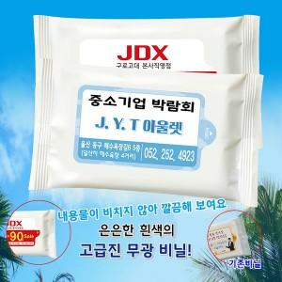

【상세/제작정보】

【인쇄/포장옵션】 | 스티커 / 포장불가능

【공급단가】 | 수량 | 1,000~ | 2,000~ | 3,000~ | 5,000~ | 10,000~
*VAT별도 | 10매 | 190원 | 185원 | 180원 | 170원 | 155원
 | 15매 | 250원 | 240원 | 230원 | 220원 | 210원
 | 20매 | 320원 | 300원 | 290원 | 270원 | 255원
 | 30매 | 470원 | 440원 | 430원 | 400원 | 380원

【상품 URL】 | https://www.synergygift.co.kr:443/src/goods_detail.php?gdno=29428

